关系图
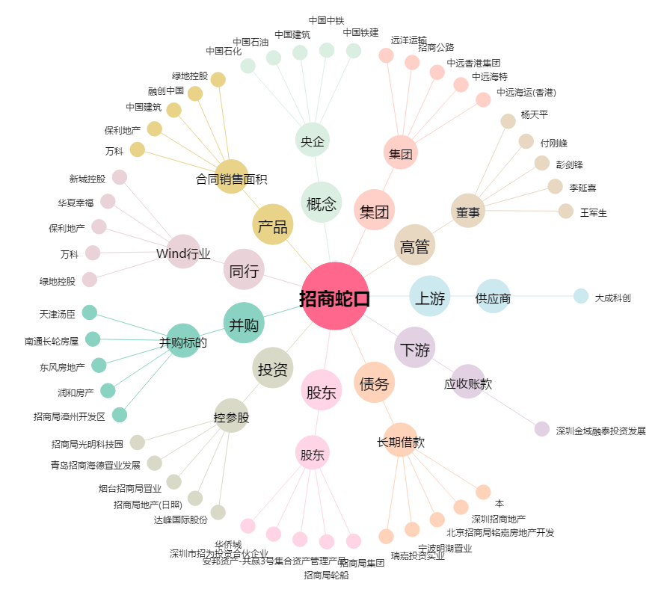
招商蛇口[001979.SZ] - 关系概览图

